Estadísticas
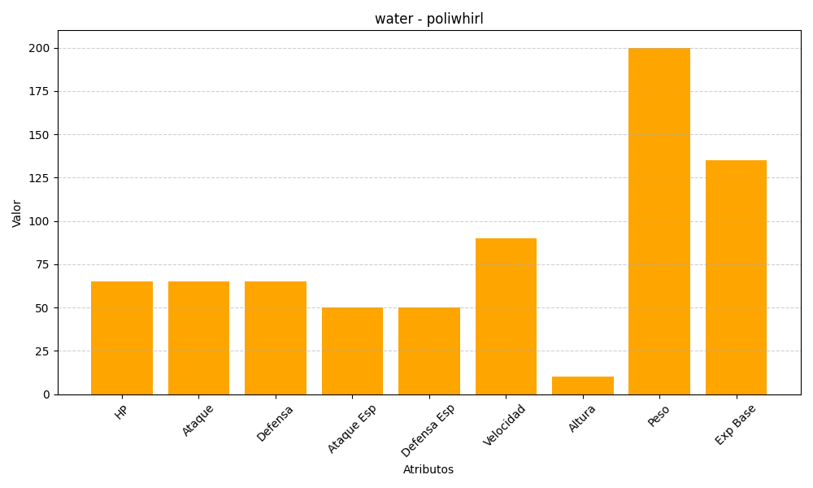
ID | Nombre | Tipo | HP | Ataque | Defensa | Ataque Especial | Defensa Especial | Velocidad | Altura | Peso | Experiencia Base
61 | poliwhirl | water | 65 | 65 | 65 | 50 | 50 | 90 | 10 | 200 | 135

